상품제안서
인켈 우든테이블 무선블루투스 스피커 | 상품코드: S40415

 |  |  |  |  |  |  | 02-713-8555 | www.synergygift.co.kr
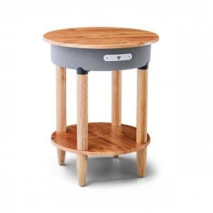

【상세/제작정보】 | <p><span style="font-size: 14pt;">※ 기본 수량 미만 발주 진행시 별도 문의 바랍니다.</span></p><p><span style="font-size: 14pt;">※ 운임비 별도 발생 됩니다.</span></p>

【인쇄/포장옵션】 | 스티커 / 포장불가능

【공급단가】 | 수량 | 5~ | 20~ | 50~ | 100~ | 300~
*VAT별도 | 단가 | 88,200원 | 85,400원 | 81,200원 | 79,090원 | 76,300원

【상품 URL】 | https://www.synergygift.co.kr:443/src/goods_detail.php?gdno=40415

